スケジュール割り当て
プロジェクト名 |  |  | システム名 |  |  | 画面レイアウト設計書 |  |  |  |  |  |  |  | 作成者 | 作成日 |  | 更新者 | 更新日
0 |  |  | LMS学習管理システム |  |  | スケジュール割り当て |  |  |  |  |  |  |  | 高畑 | 2017-02-03 |  | FUSE：渡邉 | 2018-02-02

 | 画面イメージ
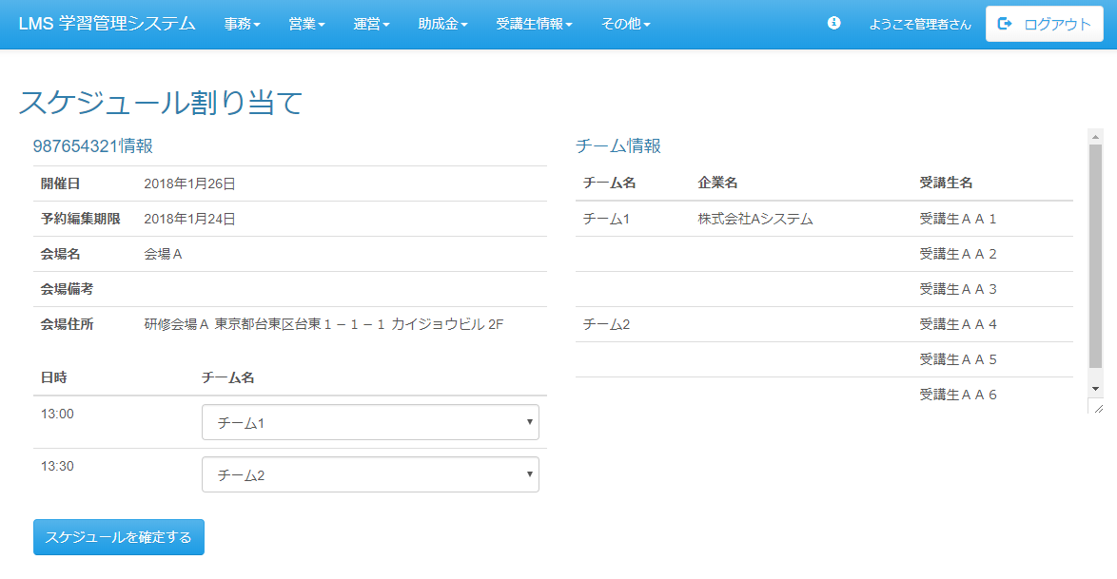

スケジュール確定までとし、
公開は行わない。

 | 出力仕様
 | No | 項目名 |  | データ元 |  |  |  |  |  |  |  | 備考
 |  |  |  | テーブル名 |  |  |  | フィールド
 | 会場情報
 | 1 | 開催日 |  | m_presentation_schedule |  |  |  | presentation_date
 | 2 | 予約編集期限 |  | m_presentation_schedule |  |  |  | edit_limit
 | 3 | 会場名 |  | m_place |  |  |  | place_name
 | 4 | 会場備考 |  | m_place |  |  |  | place_note
 | 5 | 会場住所 |  | m_place |  |  |  | place_description
 | チーム情報
 | 6 | チーム名 |  | m_presentation_team |  |  |  | team_name |  |  |  | 前の行と同じチームの場合非表示
 | 7 | 企業名 |  | m_company |  |  |  | company_name |  |  |  | 前の行と同じ企業の場合非表示
 | 8 | ユーザー名 |  | m_user |  |  |  | user_name
 | スケジュール情報
 | 9 | 成果報告会スケジュール詳細ID |  | m_presentation_schedule_detail |  |  |  | presentation_schedule_detail_id
 | 10 | 日時 |  | m_presentation_schedule_detail |  |  |  | presentation_time |  |  |  | 成果報告会対象会場IDに紐づく成果報告会スケジュール詳細テーブルを取得する
 | 11 | 成果報告会チームID |  | m_presentation_team |  |  |  | presentation_team_id |  |  |  | 非表示
 | 12 | チーム名 |  | m_presentation_team |  |  |  | team_name |  |  |  | 成果報告会対象会場IDに紐づく成果報告会チームを取得する

 | ◆『スケジュールを確定する 』ボタン押下時

 | 入力仕様
 | No | 項目名 | 物理名 |  | コントロール |  | 必須 |  | 桁数 | 最小値 | 最大値 |  | 属性 |  |  | 備考
 | 1 | 成果報告会スケジュール詳細ID | presentationScheduleDetailId[] |  | 選択リスト |  | ○ |  | - | - | - |  | 半角数字

 | 2 | 成果報告会チームID | presentationTeamId[] |  | 選択リスト |  | ○ |  | - | - | - |  | 半角数字

 | 3 | スケジュールを確定する | - |  | 送信ボタン |  | - |  | - | - | - |  | /schedule/presentation/team/regist/complete

 | その他 入力仕様
 | No | 項目名 | エラー条件 |  |  |  |  | 挙動 |  |  |  |  |  | エラー文
 | 1 | 成果報告会チームID | 選択された成果報告会チームが他の行で既に選択されていた場合 |  |  |  |  | エラーメッセージを表示する。 |  |  |  |  |  | -

 | 2 | 成果報告会対象会場ID | 対象のスケジュールに紐づく成果報告会チームが確定されている場合 |  |  |  |  | エラーメッセージを表示する。 |  |  |  |  |  | -

 | データベース 登録
 | No | 名称 |  | テーブル名(物理名） |  |  |  | カラム名(物理名） |  |  |  | 編集内容
 | 1 | 成果報告会対象企業ID |  | t_presentation_company |  |  |  | presentation_company_id |  |  |  | 自動採番
 | 2 | 企業ID |  | t_presentation_company |  |  |  | company_id |  |  |  | 割り当てられたチームに紐づく受講生の企業IDを設定する
 | 3 | 成果報告会チームID |  | t_presentation_company |  |  |  | presentation_team_id |  |  |  | 画面入力
 | 4 | 参加可能フラグ |  | t_presentation_company |  |  |  | join_able_flg |  |  |  | NULL
 | 5 | 参加人数 |  | t_presentation_company |  |  |  | join_amount |  |  |  | NULL

 | データベース 更新
 | No | 名称 |  | テーブル名(物理名） |  |  |  | カラム名(物理名） |  |  |  | 編集内容
 | 1 | 成果報告会スケジュール詳細ID |  | m_presentation_team |  |  |  | presentation_schedule_detail_id |  |  |  | 画面入力

